16. Jurnal (Peny. Prima)
JURNAL YANG KEBENTUK ATAS TRANSAKSI PRIMA

NO | Cost Center DB | Internal Account DB | Currency DB | Cost Center CR | Internal Account CR | Currency CR | Amount | Narrative | Catatatn
1 | 1124 | 900674 | 360 | 1124 | 888005 | 360 | 3.850.371 | PENYELESAIAN TRANSAKSI BILLER RINTIS TGL 15 JAN 2026 | (Nama File : YYMMDDSTA.TXT) : Jumlah total Saldo Akhir STA Header : PROSES SETTLEMENT TRANSAKSI SWITCHING
2 | 1124 | 900674 | 360 | 3233 | 921116 | 360 | 1,487 | PENYELESAIAN PPN FEE BILLER RINTIS TGL 15 JAN 2026 | (Nama File : YYMMDDSTA.TXT) : Jumlah total Kredit STA * 0.0991 Header : PROSES SETTLEMENT TRANSAKSI SWITCHING
3 | 1124 | 900674 | 360 | 3233 | 940217 | 360 | 13,514 | PENYELESAIAN TRANSAKSI FEE BILLER RINTIS TGL 15 JAN 2026 | (Nama File : YYMMDDSTA.TXT) : Jumlah total Kredit STA - Amount PPN Fee Biller Rintis Header : PROSES SETTLEMENT TRANSAKSI SWITCHING
4 | 1124 | 888005 | 360 | 1133 | 940216 | 360 | 104,850 | PENDAPATAN FEE PRIMA TRANSACTION TGL 05 JAN 2026 | (File Name : YYMMDDST.Txt ) Jumlah perhitungan Fee Kredit ST Header : PROSES SETTLEMENT TRANSAKSI SWITCHING Jumlah total Fee Kredit di warna kuning)
5 | 1112 | 945658 | 360 | 1124 | 888005 | 360 | 270,500 | BIAYA KEWAJIBAN PRIMA TGL 05 JAN 2026 | (File Name : YYMMDDST.Txt ) Jumlah perhitungan Fee Debit ST (File Name : YYMMDDST.Txt ) Jumlah perhitungan Fee Kredit ST PROSES SETTLEMENT TRANSAKSI SWITCHING Jumlah total Fee Kredit di warna hijau)
6 | 1124 | 900652 | 360 | 1124 | 888005 | 360 | 5,050,000 | PENYELESAIAN TRX WITHDRAWAL PRIMA TGL 05 JAN 2026 | (File name : YYMMDDR2.TXT) Grand total amount R2 - (File name : YYMMDDR5.TXT) Grand total amount R5 YYMMDDR2.TXT - Header : LAPORAN BIAYA TRANSAKSI EFT SWITCHING (ATM) as ISSUER YYMMDDR5.TXT - Header : LAPORAN BIAYA TRANSAKSI EFT SWITCHING (ATM) as ACQUIRER
7 | 1124 | 900651 | 360 | 1124 | 888005 | 360 | 72,384,000 | PENYELESAIAN TRX TRANSFER ATM PRIMA TGL 05 JAN 2026 | (File name : YYMMDDX2.TXT) Grand total amount X2 - (File name : YYMMDDB2.TXT) Grand total amount B2 YYMMDDR2.TXT - Header : LAPORAN BIAYA TRANSAKSI EFT SWITCHING (ATM) as ISSUER YYMMDDR5.TXT - Header : LAPORAN BIAYA TRANSAKSI EFT SWITCHING (ATM) as ACQUIRER
8 | 1124 | 900655 | 360 | 1124 | 888005 | 360 | 920,332 | PENYELESAIAN TRANSAKSI DEBIT GPN PRIMA TGL 05 JAN 2026 | (File name : YYMMDDD2_NPG.TXT ) Header : LAPORAN BIAYA TRANSAKSI EFT DEBIT DOMESTIK AS ISSUER Kolom : Grand Total AMOUNT - Grand Total INTERCHANGE FEE
9 | 1124 | 900655 | 360 | 3212 | 975500 | 360 | 3,418 | PENYELESAIAN TRANSAKSI FEE DEBIT GPN PRIMA TGL 05 JAN 2026 | (File name : YYMMDDD2_NPG.TXT ) Header : LAPORAN BIAYA TRANSAKSI EFT DEBIT DOMESTIK AS ISSUER kolom Grand total INTERCHANGE FEE

Untuk penjurnalan bersama menggunakan file summary berbeda dengan file yang digunakan ketika melakukan recon.

No 1,2,3 | Ini adalah perjurnalan atas transaksi biller

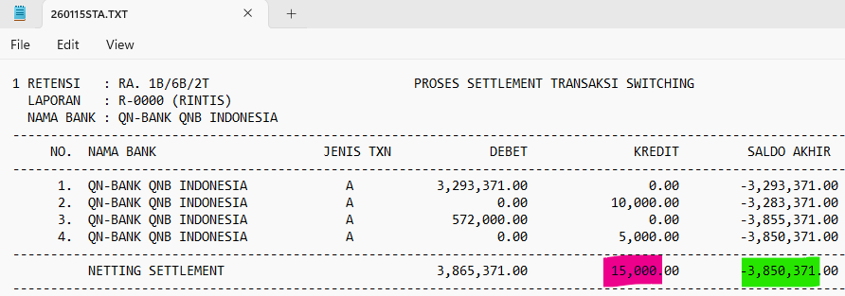

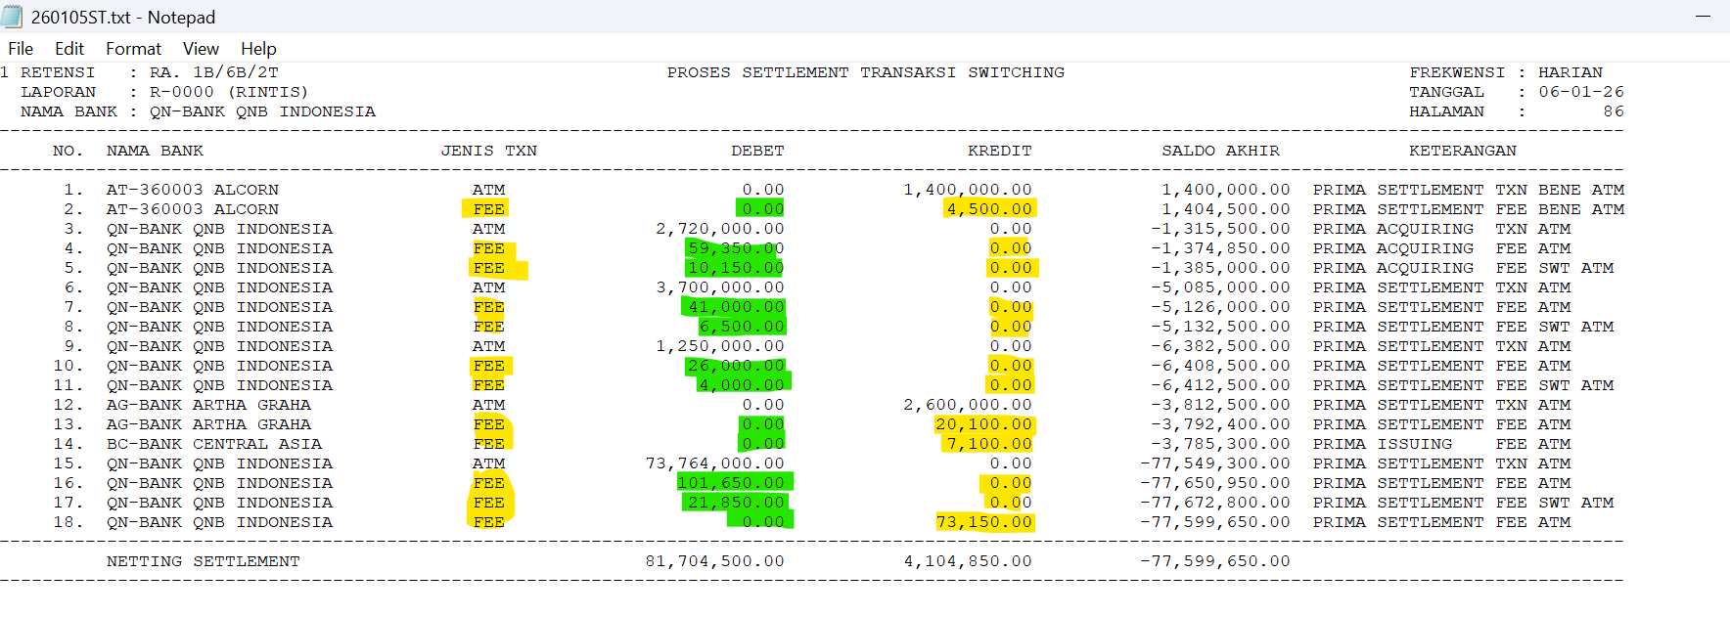
No 4 & 5

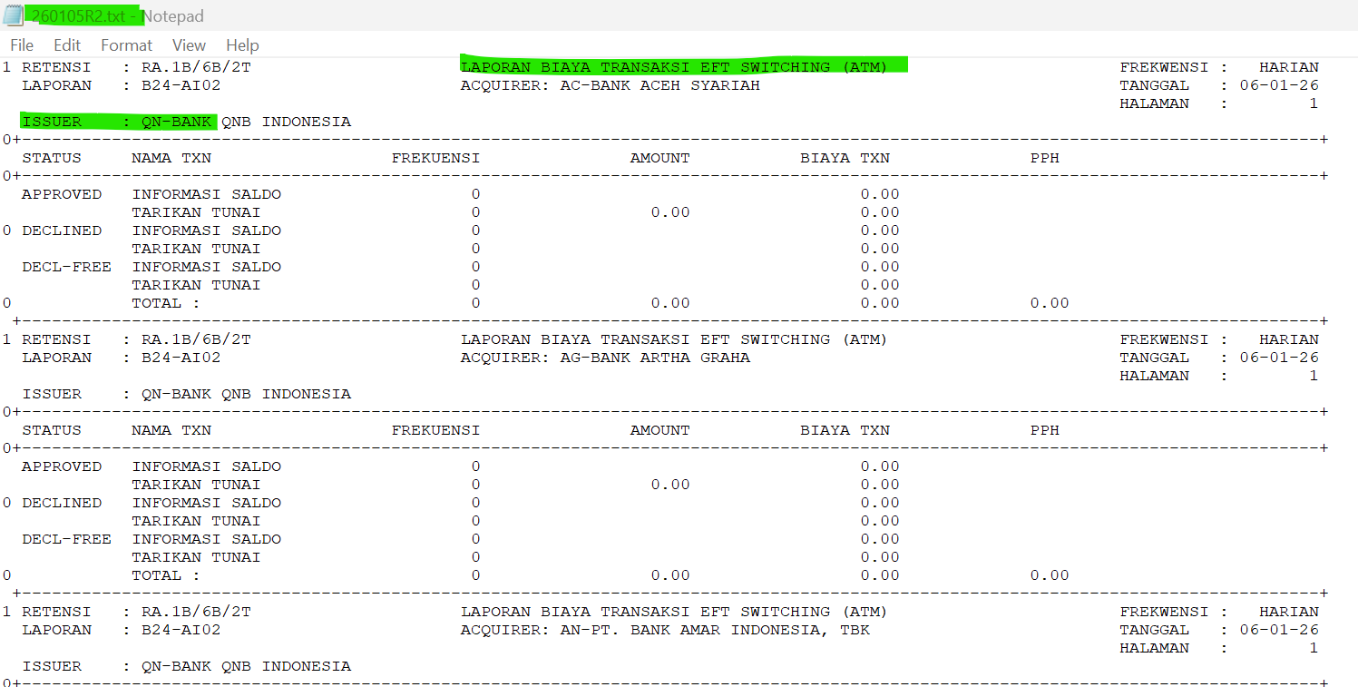
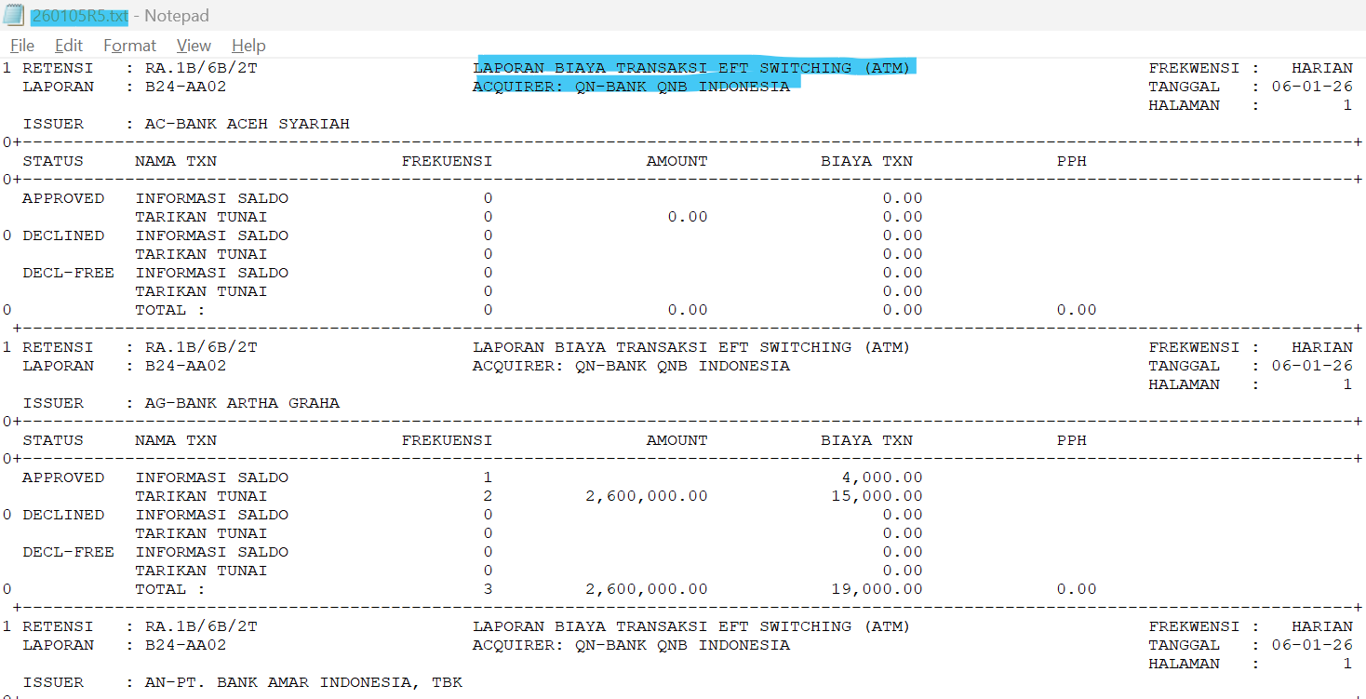

NO 6.

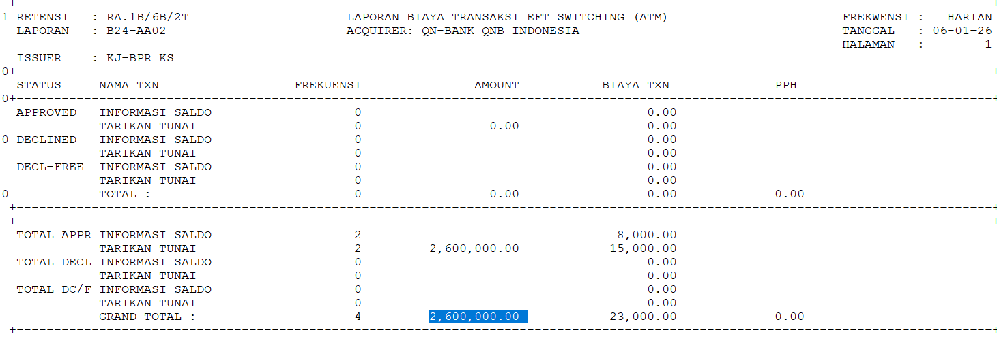
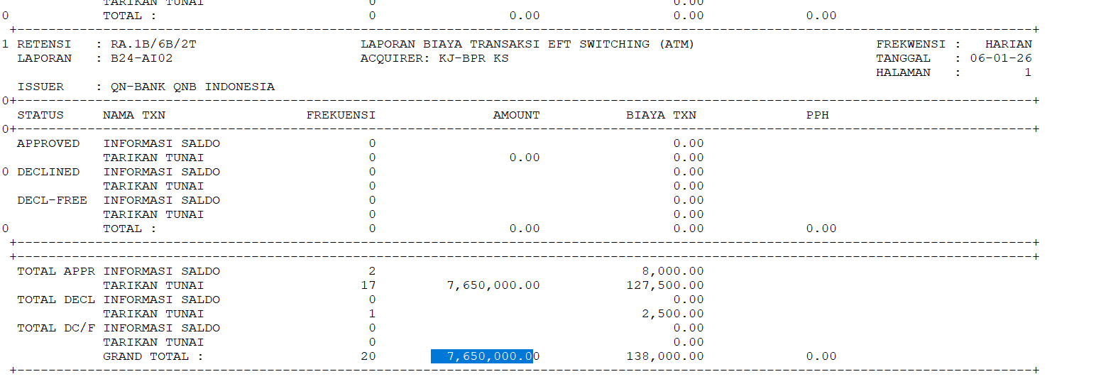

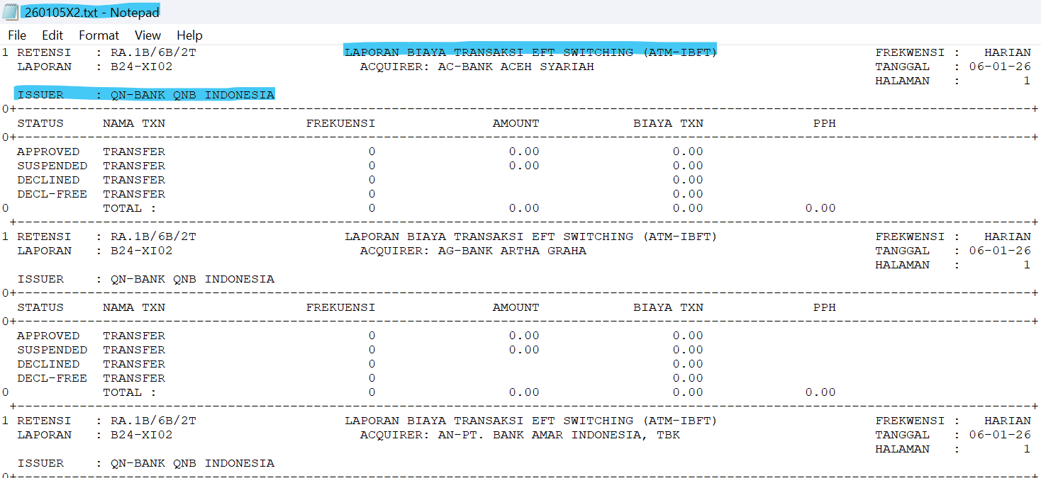

No 7



No 8, 9

16. Jurnal (Peny. Bersama)
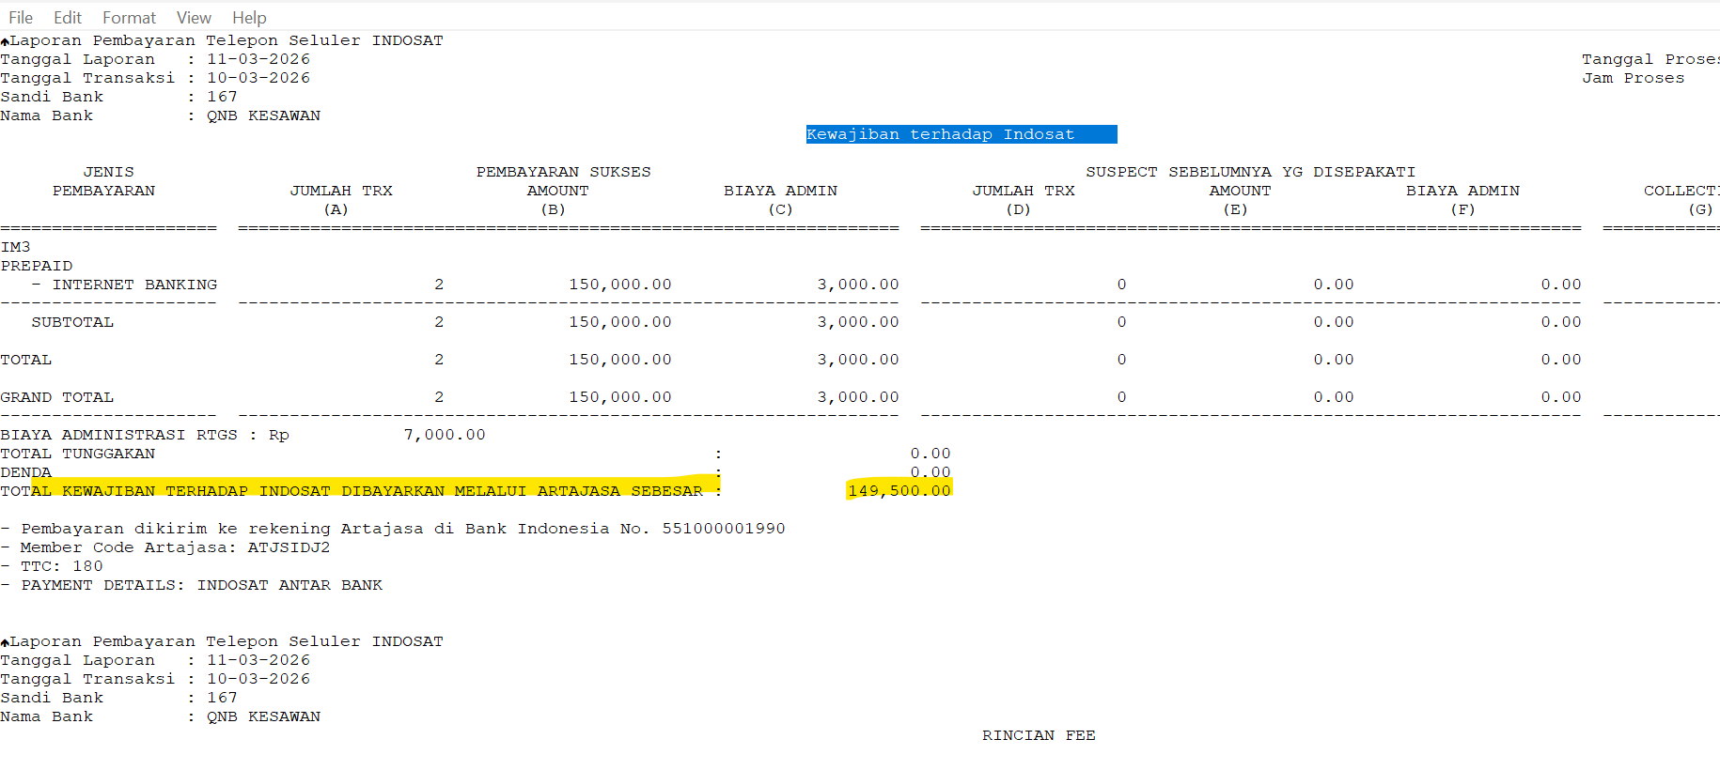
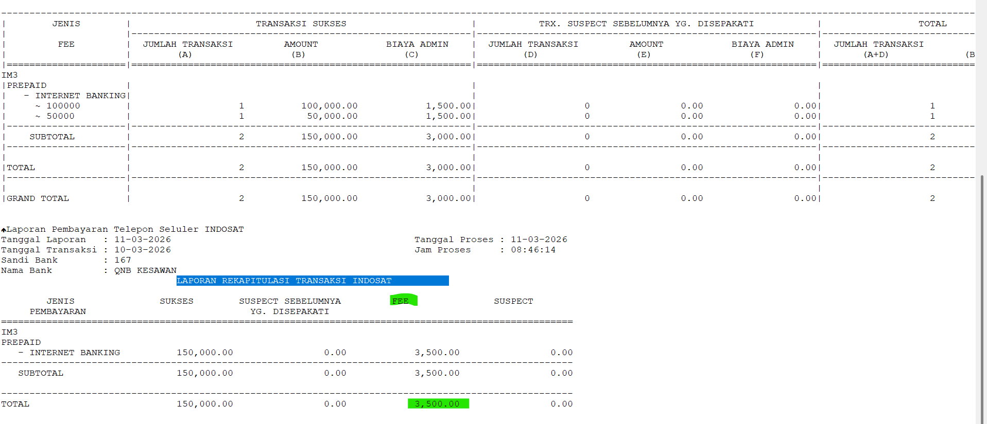
JURNAL YANG KEBENTUK ATAS TRANSAKSI BERSAMA

No | Cost Center DB | Internal Account DB | Currency DB | Cost Center CR | Internal Account CR | Currency CR | Amount | Narrative | Catatan
1 | 1124 | 900649 | 360 | 1100 | 800000 | 001 | 85,716,418 | PENYELESAIAN SETL KEW DARI ARTAJASA TGL 13 NOVEMBER 2025 | (File name : keYYMMDD.RTG) : Header Nama Laporan : LAPORAN BILATERAL NETTING ANTAR BANK Kolom : Total nilai settlement kewajiban)
2 | 1100 | 800000 | 001 | 1124 | 900649 | 360 | 1,221,950 | PENYELESAIAN SETL HAK DARI ARTAJASA TGL 13 NOVEMBER 2025 | (File name : keYYMMDD.RTG) : Header Nama Laporan : LAPORAN BILATERAL NETTING ANTAR BANK Kolom : Total nilai settlement Hak)
3 | 1112 | 945658 | 360 | 1124 | 900649 | 360 | 36,618 | FEE ARTAJASA ATMB TGL 13 NOVEMBER 2025 | (File name : keYYMMDD.RTG) : Header Nama Laporan : LAPORAN BILATERAL NETTING ANTAR BANK Kolom : Fee artajasa : gross kewajiban)
4 | 1124 | 900649 | 360 | 1133 | 940216 | 360 | 106,160 | PENDAPATAN FEE ATMB TRANSACTION TGL 05 JAN 2026 | Nama File : ke-000167-atmb-rpt-YYYYMMDD-rkp.rpt Kolom TOTAL_FEE (Laporan Rekapitulasi Hak)
5 | 1112 | 945658 | 360 | 1124 | 900649 | 360 | 232,950 | BIAYA KEWAJIBAN ATMB TGL 05 JAN 2026 | Nama File : ke-000167-atmb-rpt-YYYYMMDD-rkp.rpt Header Nama Laporan : LAPORAN REKAPITULASI KEWAJIBAN & LAPORAN HAK Lap rekapitulasi Kewajiban (TOTAL_FEE)
6 | 1124 | 900644 | 360 | 1124 | 900649 | 360 | 194,286,100 | PENGALIHAN OUTGOING TRANSFER TGL 05 JAN 2026 | Nama File : ke-000167-atmb-rpt-YYYYMMDD-rkp.rpt Header Nama Laporan : LAPORAN REKAPITULASI KEWAJIBAN & LAPORAN HAK Lap rekapitulasi Kewajiban (TRF_Amount_BNF)
7 | 1124 | 900649 | 360 | 1124 | 900645 | 360 | 110,500,000 | PENGALIHAN INCOMING TRANSFER TANGGAL TGL 05 JAN 2026 | Nama File : ke-000167-atmb-rpt-YYYYMMDD-rkp.rpt Header Nama Laporan : LAPORAN REKAPITULASI KEWAJIBAN & LAPORAN HAK Lap rekapitulasi Hak (TRF_Amount_BNF
8 | 1124 | 900641 | 360 | 1124 | 900649 | 360 | 9,350,000 | PENYELESAIAN TRX WITHDRAWAL BERSAMA TGL 05 JAN 2026 | Nama File : ke-000167-atmb-rpt-YYYYMMDD-rkp.rpt Header Nama Laporan : LAPORAN REKAPITULASI KEWAJIBAN & LAPORAN HAK WD_AMOUNT (lap rek kewajiban) 10.450.000 - 1.100.000 WD_AMOUNT (lap rek hak)
9 | 1124 | 900656 | 360 | 1100 | 800000 | 001 | 718,333 | PENYELESAIAN TRANSAKSI DEBIT GPN BERSAMA TGL 16 DES 2025 | Mengguanakan file transaksi yang sama yang di gunakan untuk proses rekonsiliasi Nama File : GPN Bersama (Y) - RPT_HASIL_REKON_20000_000167_14-11-2025.txt
10 | 1124 | 900656 | 360 | 3212 | 975500 | 360 | 2,668 | PENYELESAIAN TRANSAKSI FEE DEBIT GPN BERSAMA TGL 16 DES 2025
11 | 1124 | 900646 | 360 | 1100 | 800000 | 001 | 149,500 | PENYELESAIAN TRANSAKSI BILLPAYMENT INDOSAT TGL 28 DES 2025 | Mengguanakan file baru yaitu hasil summary dari transaksi Indosat, please see attached. Nama File : ISAT_REKAP_167_20260311.rtg
12 | 1124 | 900646 | 360 | 1134 | 940229 | 360 | 3,500 | PENDAPATAN FEE INDOSAT TGL 28 DES 2025

Untuk penjurnalan Prima menggunakan file summary berbeda dengan file yang digunakan ketika melakukan recon.
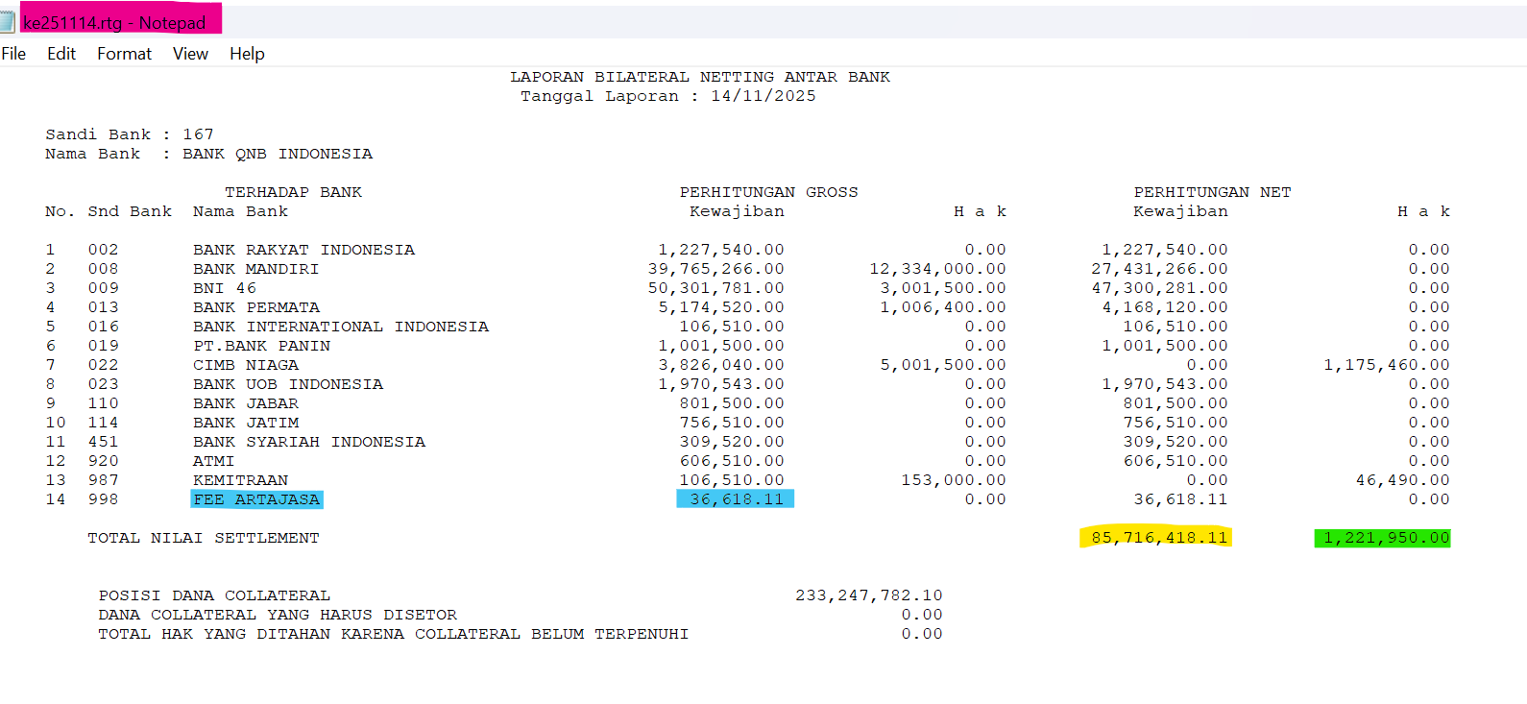

NO :1,2,3

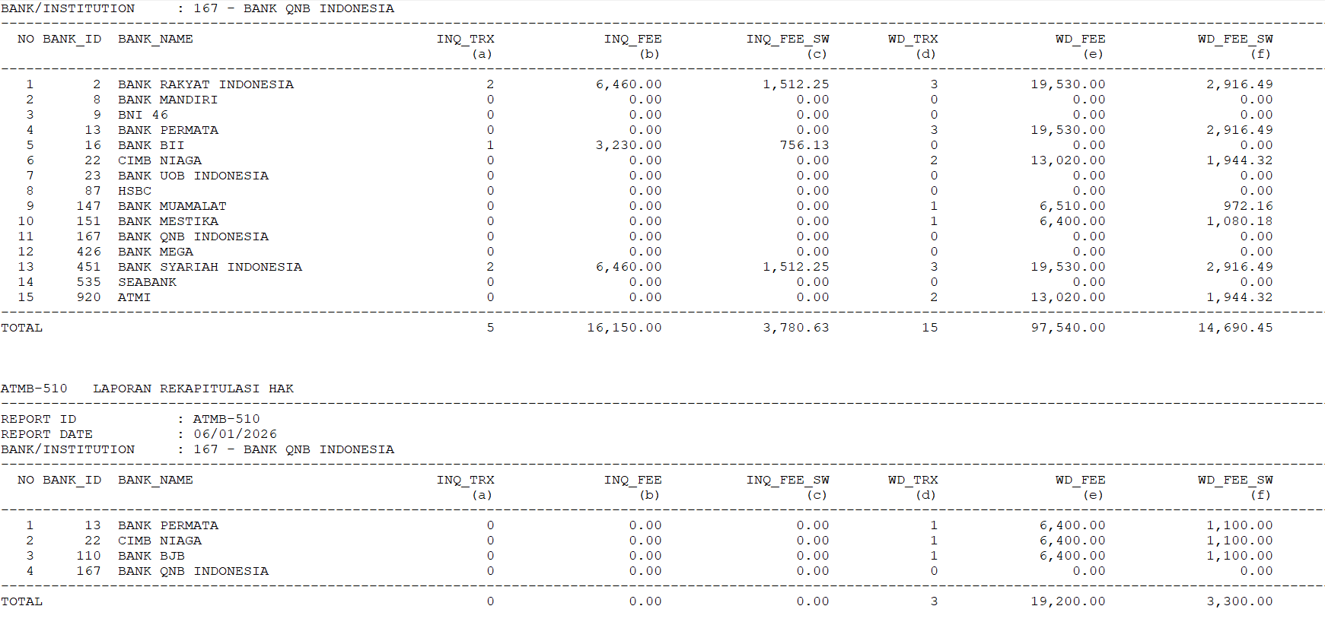
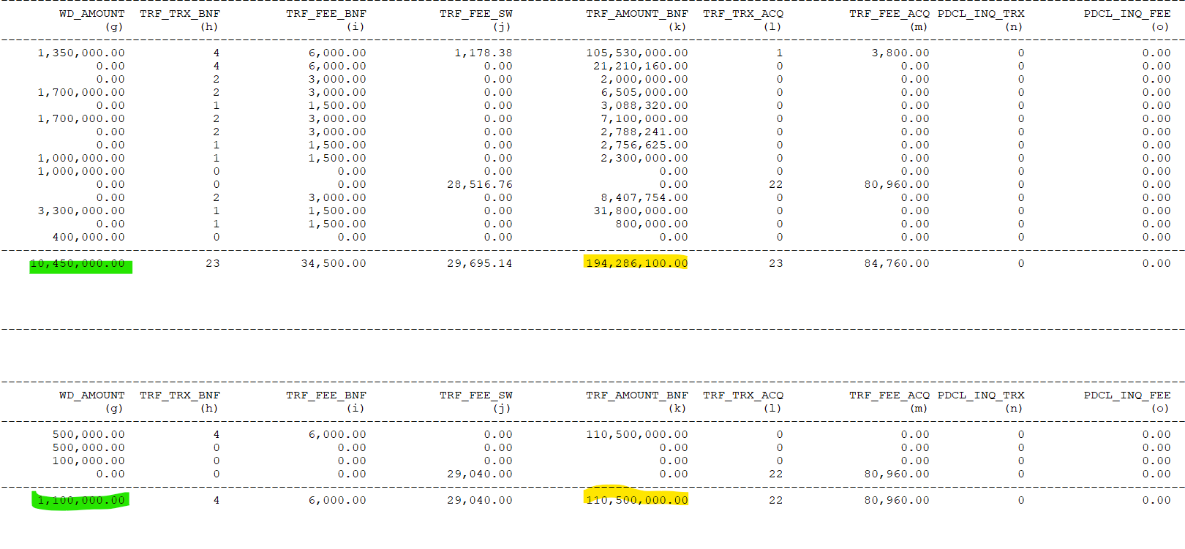
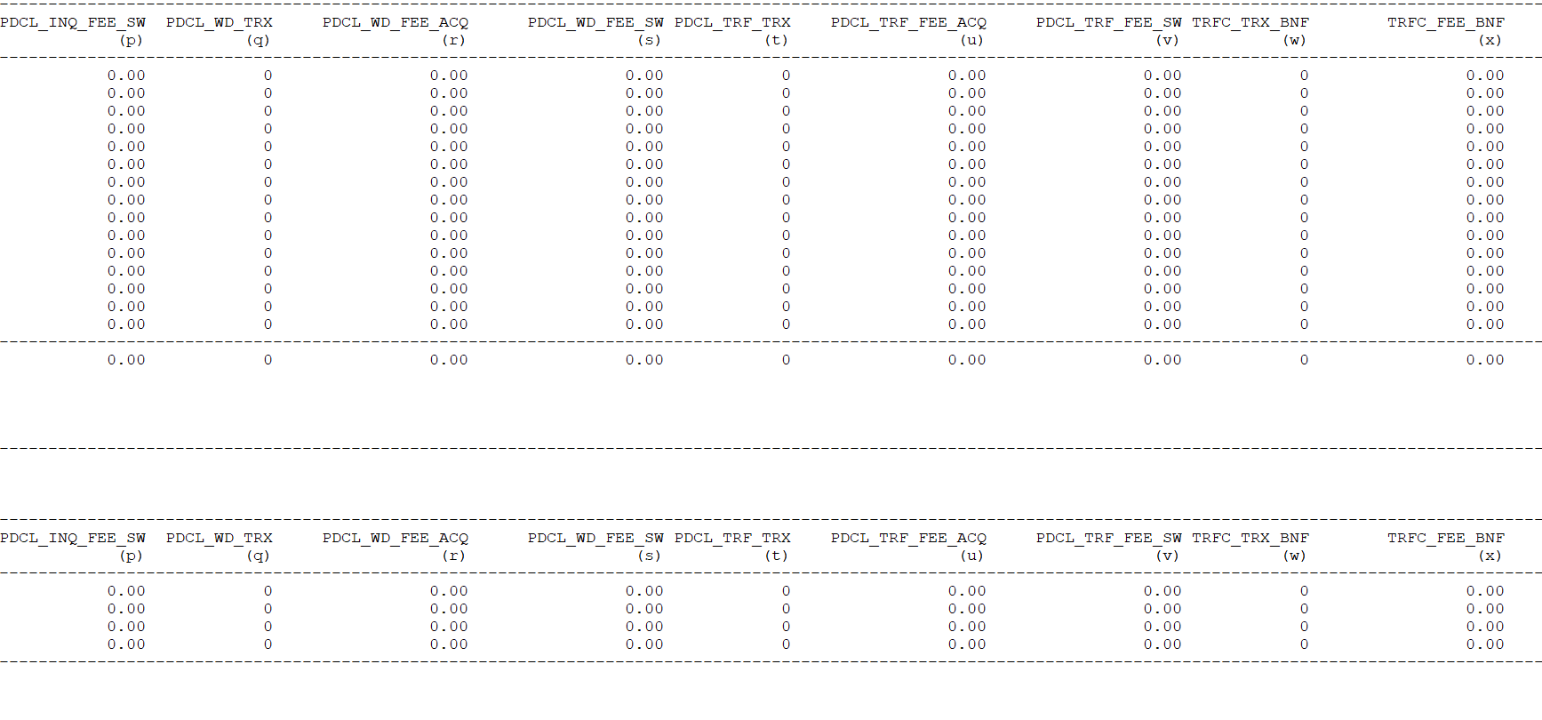
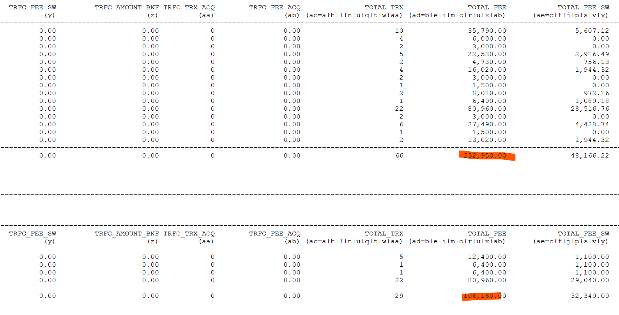
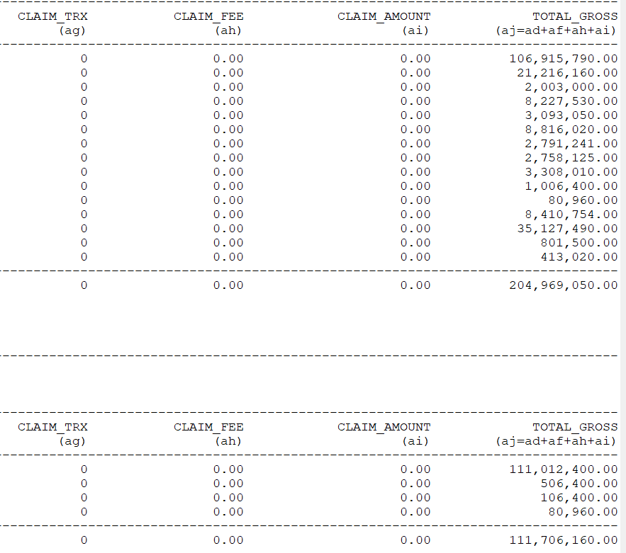

No, 4,5,6,7,8

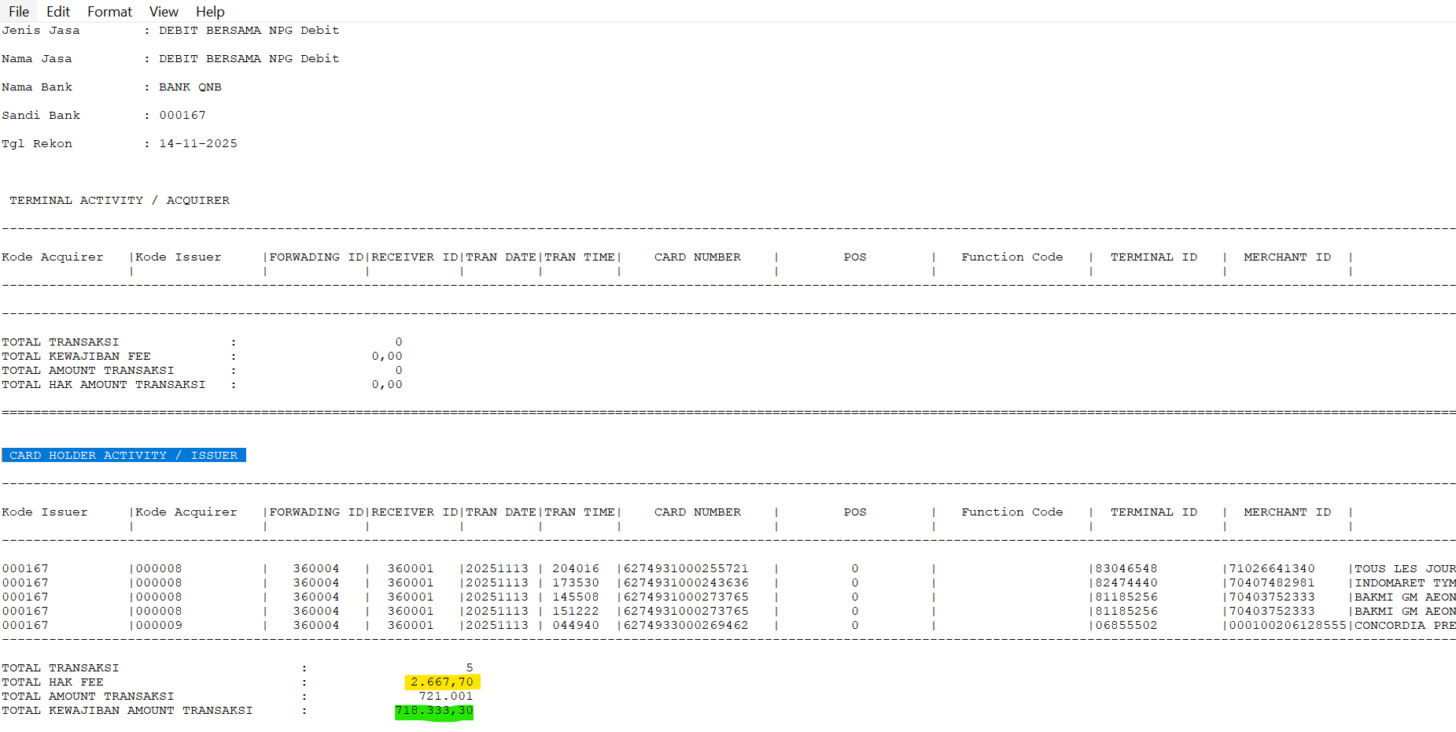
Jurnal No 9 & 10 | Mengunakan file GPN Bersama waktu melakukan rekonsisliasi, untuk jurnal apakah bisa di round up or down ?

No 10 & 11 | Menggunakan file summary berbeda dengan file yang buat rekonsisiliasi

16. Jurnal (QRIS)
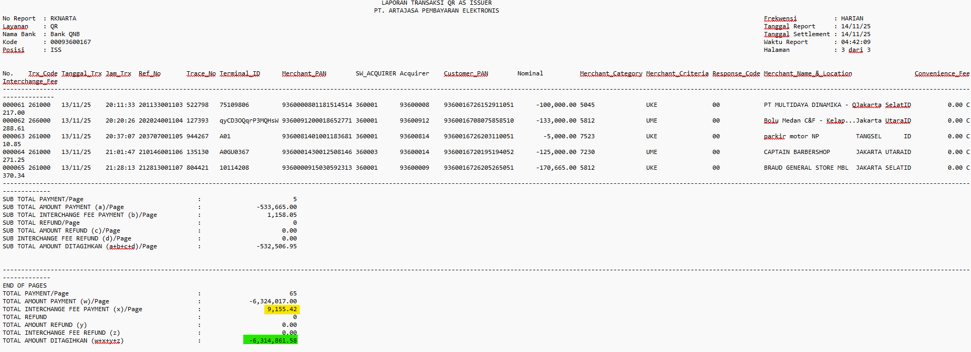
Cost Center DB | Internal Account DB | Currency DB | Cost Center CR | Internal Account CR | Currency CR | Amount | Narrative | Catatan
3233 | 900658 | 360 | 1100 | 800000 | 001 | 6,314,862 | PENYELESAIAN TRANSAKSI QRIS BERSAMA TGL 13 NOVEMBER 2025 | Nama File : QR_SETTLE_360001_00093600167_26MMDD_ISS Header : LAPORAN TRANSAKSI QR AS ISSUER Bagi akhir End of Pages kolom : TOTAL AMOUNT DITAGIHKAN (w+x+y+z)
3233 | 900658 | 360 | 3233 | 940226 | 360 | 9,155 | PENDAPATAN TRANSAKSI QRIS BERSAMA TGL 13 NOVEMBER 2025 | Nama File : QR_SETTLE_360001_00093600167_26MMDD_ISS Header : LAPORAN TRANSAKSI QR AS ISSUER Bagi akhir End of Pages kolom : TOTAL INTERCHANGE FEE PAYMENT (x)/Page

Untuk pernjurnalan Transaksi QRIS menggunakan file yang sama dengan file rekon.

12. Bank Statement
 | Key Mapping
 | File Upload |  | DWH
 | Field | Value | Field | Value
 | Giro IDR, Giro Valas Tag 61 Date | :61:260408D285000,FTRFNONREF//116562286 | DWH Transaksi VALUE_FROM_DATE | 20260408
 | Giro Rintis NILAI TX DB atau NILAI TX CR | salah satu aja, DB atau CR | DWH Transaksi ORDINARY_AMOUNT | cari yang penting ada, gaada referensi tambahan lain

 | Kita butuh 5 files, 3 di antaranya dipake utk recon, 2 sisanya langsung masuk Nostro Account Report
 | yang masuk transaksi (dipake utk recon): Giro IDR, Giro Valas, Giro Rintis
 | yang langsung masuk report: Mandiri Statement, BI Fast Statement

Cara Recon Transaksi Giro IDR dan Giro Valas:
1 | Cek tag 25, itu adalah correspondent no
2 | Buka manage nostro account, cari correspondent no berdasarkan tag 25 tadi
3 | dari hasil pencarian, cek account number-nya
4 | copy account number ke file DWH, cari di kolom ACCOUNT_NUMBER
5 | cek kolom ORDINARY_ACCOUNT, cocokin sama tag 61

Cara Recon Transaksi Giro Rintis:
1 | Cek nomor rekening, hilangin strip-nya, itu adalah correspondent no
2 | Buka manage nostro account, cari correspondent no berdasarkan nomor rekening tadi
3 | dari hasil pencarian, cek account number-nya
4 | copy account number ke file DWH, cari di kolom ACCOUNT_NUMBER
5 | cek kolom ORDINARY_ACCOUNT, pastiin DB atau CR-nya ada

Cara Cek Balance Giro IDR dan Giro Valas (bukan untuk di-recon, untuk Nostro Account Report)
1 | Cek tag 25, itu adalah correspondent no
2 | Buka manage nostro account, cari correspondent no berdasarkan tag 25 tadi
3 | dari hasil pencarian, cek account number-nya
4 | copy account number ke file DWH Nostro tgl hari itu (opening balance) cari di kolom ACCOUNT_NUMBER
5 | cek kolom BALANCE_CCY, cocokin sama tag 60
6 | copy account number ke file DWH Nostro tgl hari itu (closing balance) cari di kolom ACCOUNT_NUMBER
7 | cek kolom BALANCE_CCY, cocokin sama tag 62

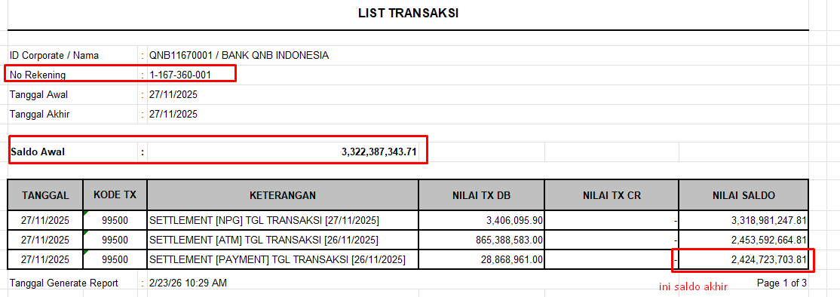
Cara Cek Balance Giro Rintis (bukan untuk di-recon, untuk Nostro Account Report)
1 | Cek tag 25, itu adalah correspondent no
2 | Buka manage nostro account, cari correspondent no berdasarkan tag 25 tadi
3 | dari hasil pencarian, cek account number-nya
4 | copy account number ke file DWH Nostro tgl hari itu (opening balance) cari di kolom ACCOUNT_NUMBER
5 | cek kolom BALANCE_CCY, cocokin sama Saldo Awal (cek gambar)
6 | copy account number ke file DWH Nostro tgl kemarin (closing balance) cari di kolom ACCOUNT_NUMBER
7 | cek kolom BALANCE_CCY, cocokin sama nilai saldo pojok kanan bawah terakhir (cek gambar)

Cara Cek Balance Mandiri Statement (bukan untuk di-recon, untuk Nostro Account Report)
1 | Cek Account No, itu adalah correspondent no
2 | Buka manage nostro account, cari correspondent no berdasarkan Account No tadi
3 | dari hasil pencarian, cek account number-nya
4 | copy account number ke file DWH Nostro tgl hari itu (opening balance) cari di kolom ACCOUNT_NUMBER
5 | cek kolom BALANCE_CCY, cocokin sama opening balance di file mandiri statement-nya
6 | copy account number ke file DWH Nostro tgl kemarin (closing balance) cari di kolom ACCOUNT_NUMBER
7 | cek kolom BALANCE_CCY, cocokin sama closing balance di file mandiri statement-nya

Cara Cek Balance BI Fast Statement (bukan untuk di-recon, untuk Nostro Account Report)
1 | Cek Account No, itu adalah correspondent no
2 | Buka manage nostro account, cari correspondent no berdasarkan Account No tadi
3 | dari hasil pencarian, cek account number-nya
4 | copy account number ke file DWH Nostro tgl hari itu (opening balance) cari di kolom ACCOUNT_NUMBER
5 | cek kolom BALANCE_CCY, cocokin sama opening balance file BI Fast statement (daily 1, jam 00.00)
6 | copy account number ke file DWH Nostro tgl kemarin (closing balance) cari di kolom ACCOUNT_NUMBER
7 | cek kolom BALANCE_CCY, cocokin sama closing balance file BI Fast statement (daily 12, jam 00.00)

